Hoja1
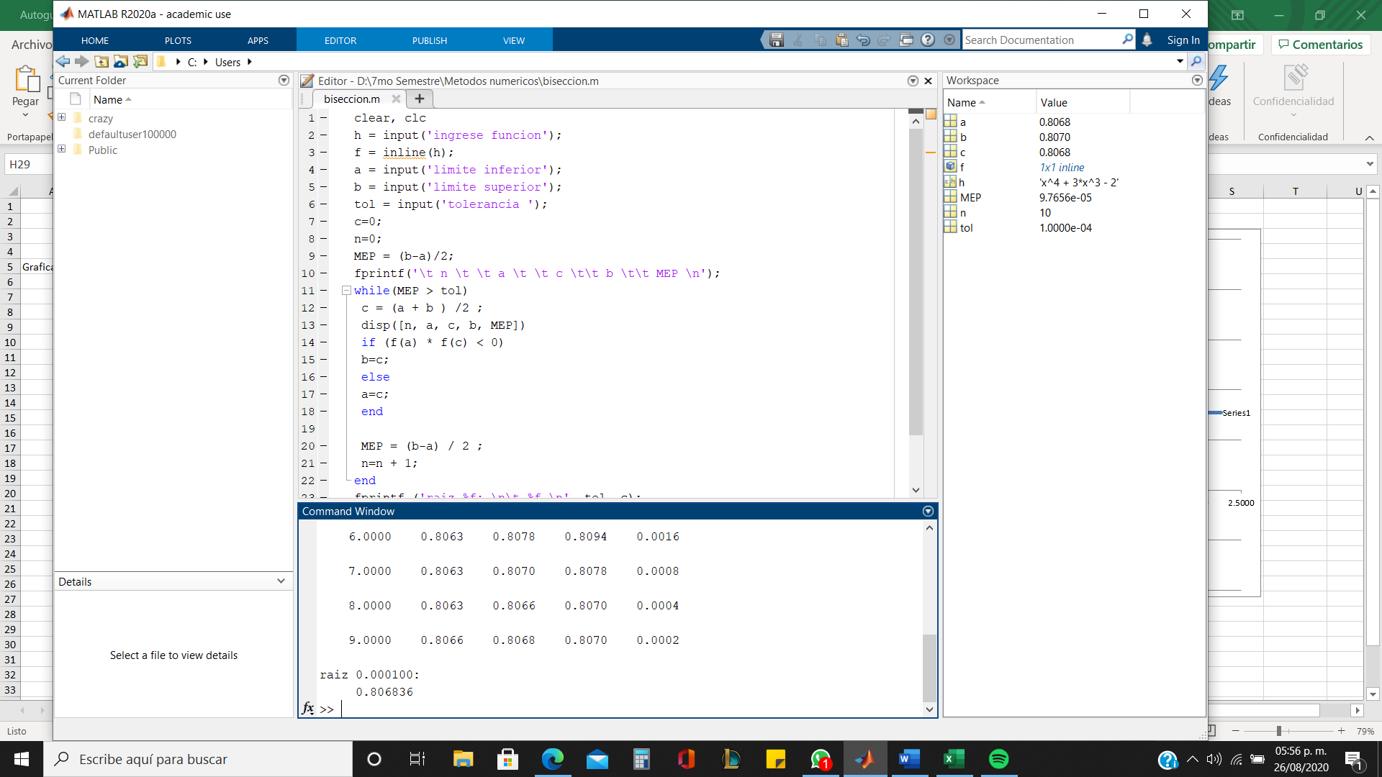
 | Metodo de Biseccion
 |  |  |  | 1 |  |  | ERROR | 0.0001
 | Ejemplo 2 | f(x) = x^4 + 3x^3 - 2 |  | xi | 0.8
 |  |  |  | xu | 1
Graficar
 | x | f(x) |  | x | f(x)
 | -2.0000 | -10.0000 |  | 0.8 | -0.0544
 | -1.8000 | -8.9984 |  | 1 | 2.0000
 | -1.6000 | -7.7344 |  |  | -0.1088 | < 0 | xu = xr
 | -1.4000 | -6.3904
 | -1.2000 | -5.1104 |  | 2 |  |  |  |  | < 0 xu=xr
 | -1.0000 | -4.0000 |  |  |  |  |  |  | > 0 xi =xr
 | -0.8000 | -3.1264 | iteraciones | xi | xu | xr | f(xi) | f(xr) | f(xi)f(xr)
 | -0.6000 | -2.5184 | 1 | 0.8 | 1 | 0.9 | -0.0544 | 2 | -0.108800
 | -0.4000 | -2.1664 | 2 | 0.8 | 0.9 | 0.85 | -0.0544 | 0.8431 | -0.045865
 | -0.2000 | -2.0224 | 3 | 0.8 | 0.85 | 0.825 | -0.0544 | 0.36438125 | -0.019822
 | 0.0000 | -2.0000 | 4 | 0.8 | 0.825 | 0.8125 | -0.0544 | 0.14779726562 | -0.008040
 | 0.2000 | -1.9744 | 5 | 0.8 | 0.8125 | 0.80625 | -0.0544 | 0.044937133789 | -0.002445
 | 0.4000 | -1.7824 | 6 | 0.8 | 0.80625 | 0.803125 | -0.0544 | -0.0051672348022 | 0.000281
 | 0.6000 | -1.2224 | 7 | 0.803125 | 0.80625 | 0.8046875 | -0.029891998196 | -0.0051672348022 | 0.000154
 | 0.8000 | -0.0544 | 8 | 0.8046875 | 0.80625 | 0.80546875 | -0.017556782812 | -0.0051672348022 | 0.000091
 | 1.0000 | 2.0000
 | 1.2000 | 5.2576
 | 1.4000 | 10.0736
 | 1.6000 | 16.8416
 | 1.8000 | 25.9936
 | 2.0000 | 38.0000 |  |  | raiz= | 0.80546875

